2.Pivot vc
องค์ประกอบ/ปัจจัย | ปีงบประมาณ
 | 2561 | 2562 | 2563 | 2564 | 2565 | รวมจำนวนโครงการทั้งหมด
040302V01
040302F0101
040302F0102
040302V02 | 1 | 1 | 3 | 5 | 6 | 16
040302F0201 | 1 | 1 | 1 | 5 | 5 | 13
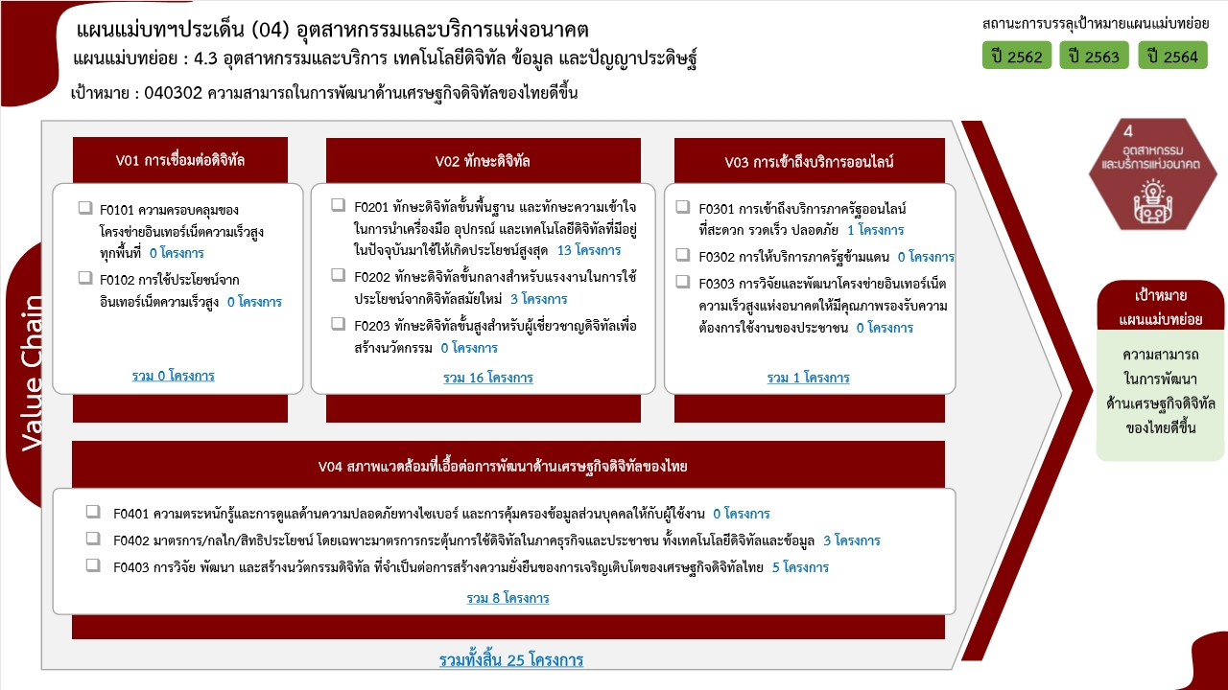
040302F0202 |  |  | 2 |  | 1 | 3
040302F0203
040302V03 |  | 1 |  |  |  | 1
040302F0301 |  | 1 |  |  |  | 1
040302F0302
040302F0303
040302V04 | 1 |  | 2 | 4 | 1 | 8
040302F0401
040302F0402 |  |  | 1 | 2 |  | 3
040302F0403 | 1 |  | 1 | 2 | 1 | 5
รวมจำนวนโครงการทั้งหมด | 2 | 2 | 5 | 9 | 7 | 25

4.รวม
โครงการภายใต้เป้าหมายแผนแม่บทย่อย : 040302 ความสามารถในการพัฒนาด้านเศรษฐกิจดิจิทัลของไทยดีขึ้น
โครงการที่ปรากฎเป็นโครงการที่ผ่านการอนุมัติจากผู้บริหาร (M7) ของหน่วยงานเท่านั้น (ข้อมูล ณ เดือนมีนาคม 2565)

ชื่อโครงการ / การดำเนินงาน | ปีงบประมาณ | วันที่เริ่มต้นโครงการ | วันที่สิ้นสุดโครงการ | หน่วยงานระดับกองหรือเทียบเท่า | หน่วยงานระดับกรมหรือเทียบเท่า | หน่วยงานระดับกระทรวงหรือเทียบเท่า | ประเภทโครงการ | องค์ประกอบ | ปัจจัย
โครงการอบรมเชิงปฏิบัติการ การพัฒนาแอพพลิเคชั่นบนสมาร์ทโฟนเพื่อส่งเสริมการท่องเที่ยว | 2561 | มีนาคม 2561 | มีนาคม 2561 | คณะบริหารธุรกิจและเทคโนโลยีสารสนเทศ | มหาวิทยาลัยเทคโนโลยีราชมงคลอีสาน | กระทรวงการอุดมศึกษา วิทยาศาสตร์ วิจัยและนวัตกรรม |  | 040302V04 | 040302F0403
โครงการพัฒนาศักยภาพผู้ประกอบการอุตสาหกรรมเพื่อเข้าสู่ประชาคมอาเซียน กิจกรรม “การเตรียมความพร้อมและพัฒนาศักยภาพของสมาร์ทเอสเอ็มอี และสมาร์ทสตาร์ทอัพด้าน Data Science และการใช้เครื่องมือในการประมวลผล” | 2561 | ตุลาคม 2560 | กันยายน 2561 | กองแผนงาน | สถาบันบัณฑิตพัฒนบริหารศาสตร์ | กระทรวงศึกษาธิการ |  | 040302V02 | 040302F0201
แผน Digital Services | 2562 | มกราคม 2562 | ธันวาคม 2563 | หน่วยธุรกิจไอดีซีและคลาวด์ | บริษัท ทีโอที จำกัด (มหาชน) | กระทรวงดิจิทัลเพื่อเศรษฐกิจและสังคม |  | 040302V03 | 040302F0301
โครงการเพิ่มศักยภาพการใช้พลังงานของกระบวนการผลิตอุตสาหกรรมอ้อยและน้ำตาลทรายเพื่อมุ่งสู่อุตสาหกรรม ๔.๐ (ปีงบประมาณ ๒๕๖๒) | 2562 | ธันวาคม 2561 | สิงหาคม 2562 | กองอุตสาหกรรมอ้อย น้ำตาลทราย และอุตสาหกรรมต่อเนื่อง | สำนักงานคณะกรรมการอ้อยและน้ำตาลทราย | กระทรวงอุตสาหกรรม |  | 040302V02 | 040302F0201
พัฒนาศักยภาพทักษะอาชีพงานเชื่อมโลหะ ด้วยการฝึกการควบคุมการเชื่อมอัตโนมัติด้วย หุ่นยนต์ (Welding Robot) เพื่อรองรับเทคโนโลยีหุ่นยนต์ สู่ยุค Thailand ๔.๐ | 2563 | ตุลาคม 2562 | สิงหาคม 2563 | สำนักงานอธิการบดี | มหาวิทยาลัยนครพนม | กระทรวงการอุดมศึกษา วิทยาศาสตร์ วิจัยและนวัตกรรม |  | 040302V02 | 040302F0202
โครงการพัฒนามาตรฐานผลิตภัณฑ์และบริการดิจิทัล เพื่อยกระดับอุตสาหกรรม (Digital Standard) | 2563 | มกราคม 2563 | กันยายน 2563 | ฝ่ายอำนวยการสำนักงาน | สำนักงานส่งเสริมเศรษฐกิจดิจิทัล | กระทรวงดิจิทัลเพื่อเศรษฐกิจและสังคม |  | 040302V04 | 040302F0402
โครงการจัดตั้งสถาบันไอโอทีเพื่อพัฒนาอุตสาหกรรมดิจิทัลแห่งอนาคต | 2563 | ตุลาคม 2562 | กันยายน 2563 | ฝ่ายอำนวยการสำนักงาน | สำนักงานส่งเสริมเศรษฐกิจดิจิทัล | กระทรวงดิจิทัลเพื่อเศรษฐกิจและสังคม |  | 040302V04 | 040302F0403
โครงการส่งเสริมการใช้สื่อออนไลน์และเครือข่ายสังคมออนไลน์อย่างสร้างสรรค์ (สร้างรายได้จาก Social Media) | 2563 | มิถุนายน 2563 | กรกฎาคม 2563 | สำนักงานศึกษาธิการจังหวัดชลบุรี | สำนักงานปลัดกระทรวงศึกษาธิการ | กระทรวงศึกษาธิการ |  | 040302V02 | 040302F0201
โครงการยกระดับสมรรถนะบุคคลตามมาตรฐานอาชีพและคุณวุฒิวิชาชีพ กลุ่มอุตสาหกรรมและบริการดิจิทัล ข้อมูล และปัญญาประดิษฐ์ | 2563 | มีนาคม 2563 | กันยายน 2563 | สำนักนโยบายและแผนยุทธศาสตร์ | สถาบันคุณวุฒิวิชาชีพ (องค์การมหาชน) | สำนักนายกรัฐมนตรี |  | 040302V02 | 040302F0202
โครงการพัฒนาผู้ประกอบการชุมชนในการยกระดับหมู่บ้านอุตสาหกรรมสร้างสรรค์ สู่การพัฒนาเศรษฐกิจอย่างยั่งยืน (CIV) ประจ าปีงบประมาณ พ.ศ. 2564 | 2564 | ตุลาคม 2563 | กันยายน 2564 | คณะศิลปกรรมศาสตร์ | มหาวิทยาลัยมหาสารคาม | กระทรวงการอุดมศึกษา วิทยาศาสตร์ วิจัยและนวัตกรรม |  | 040302V02 | 040302F0201
แผนงานขับเคลื่อนยุทธศาสตร์ส่งเสริมเศรษฐกิจดิจิทัล | 2564 | ตุลาคม 2563 | กันยายน 2564 | ฝ่ายกลยุทธ์องค์กร | สำนักงานส่งเสริมเศรษฐกิจดิจิทัล | กระทรวงดิจิทัลเพื่อเศรษฐกิจและสังคม |  | 040302V04 | 040302F0402
โครงการยกระดับทักษะดิจิทัลสำหรับผู้สูงวัยและผู้ด้อยโอกาส | 2564 | ตุลาคม 2563 | กันยายน 2564 | ฝ่ายกลยุทธ์องค์กร | สำนักงานส่งเสริมเศรษฐกิจดิจิทัล | กระทรวงดิจิทัลเพื่อเศรษฐกิจและสังคม | โครงการภายใต้กิจกรรม Big Rock | 040302V02 | 040302F0201
โครงการสร้างและพัฒนาวิสาหกิจในระยะเริ่มต้น | 2564 | ตุลาคม 2563 | กันยายน 2564 | ฝ่ายกลยุทธ์องค์กร | สำนักงานส่งเสริมเศรษฐกิจดิจิทัล | กระทรวงดิจิทัลเพื่อเศรษฐกิจและสังคม |  | 040302V04 | 040302F0403
โครงการเรียนโค้ดดิ้งพัฒนา STEM | 2564 | ตุลาคม 2563 | กันยายน 2564 | ฝ่ายกลยุทธ์องค์กร | สำนักงานส่งเสริมเศรษฐกิจดิจิทัล | กระทรวงดิจิทัลเพื่อเศรษฐกิจและสังคม |  | 040302V02 | 040302F0201
โครงการส่งเสริมศักยภาพการแข่งขันภาคประชาชนและภาคธุรกิจข้อมูลขนาดใหญ่ (Big Data) | 2564 | ตุลาคม 2563 | กันยายน 2564 | ฝ่ายกลยุทธ์องค์กร | สำนักงานส่งเสริมเศรษฐกิจดิจิทัล | กระทรวงดิจิทัลเพื่อเศรษฐกิจและสังคม |  | 040302V02 | 040302F0201
โครงการสตาร์ทอัพคนละครึ่ง | 2564 | ตุลาคม 2563 | กันยายน 2564 | ฝ่ายกลยุทธ์องค์กร | สำนักงานส่งเสริมเศรษฐกิจดิจิทัล | กระทรวงดิจิทัลเพื่อเศรษฐกิจและสังคม |  | 040302V04 | 040302F0403
โครงการการสร้างระบบนิเวศเพื่อยกระดับขีดความสามารถการแข่งขันอุตสาหกรรมดิจิทัลไทยสู่การเป็นศูนย์กลางด้านดิจิทัลแห่งภูมิภาคอาเซียน (ASEAN Digital Hub) | 2564 | ตุลาคม 2563 | กันยายน 2564 | ฝ่ายอำนวยการสำนักงาน | สำนักงานส่งเสริมเศรษฐกิจดิจิทัล | กระทรวงดิจิทัลเพื่อเศรษฐกิจและสังคม |  | 040302V04 | 040302F0402
โครงการพัฒนาศูนย์วิเคราะห์ข้อมูลเชิงลึกสำหรับอุตสาหกรรมไฟฟ้าและอิเล็กทรอนิกส์ | 2564 | ตุลาคม 2563 | กันยายน 2564 | กองนโยบายอุตสาหกรรมรายสาขา 1 | สำนักงานเศรษฐกิจอุตสาหกรรม | กระทรวงอุตสาหกรรม |  | 040302V02 | 040302F0201
ปัจจัยนวัตกรรมและปัจจัยการบริหารลูกค้าสัมพันธ์ที่ส่งผลต่อความพึงพอใจของผู้ใช้บริการการไฟฟ้าส่วนภูมิภาค อำเภอเดิมบางนางบวช จังหวัดสุพรรณบุรี | 2565 | ตุลาคม 2564 | กันยายน 2565 | คณะบริหารธุรกิจและเทคโนโลยีสารสนเทศ | มหาวิทยาลัยเทคโนโลยีราชมงคลสุวรรณภูมิ | กระทรวงการอุดมศึกษา วิทยาศาสตร์ วิจัยและนวัตกรรม |  | 040302V04 | 040302F0403
การพัฒนาสื่อประชาสัมพันธ์ส่งเสริมแหล่งท่องเที่ยวจังหวัดสุพรรณบุรีด้วยเทคโนโลยีความจริงเสริม | 2565 | ตุลาคม 2564 | กันยายน 2565 | คณะบริหารธุรกิจและเทคโนโลยีสารสนเทศ | มหาวิทยาลัยเทคโนโลยีราชมงคลสุวรรณภูมิ | กระทรวงการอุดมศึกษา วิทยาศาสตร์ วิจัยและนวัตกรรม |  | 040302V02 | 040302F0201
การพัฒนาสื่อจำลองการเพาะปลูกแห้วเสมือนจริงด้วยเทคโนโลยี Augmented Reality | 2565 | ตุลาคม 2564 | กันยายน 2565 | คณะบริหารธุรกิจและเทคโนโลยีสารสนเทศ | มหาวิทยาลัยเทคโนโลยีราชมงคลสุวรรณภูมิ | กระทรวงการอุดมศึกษา วิทยาศาสตร์ วิจัยและนวัตกรรม |  | 040302V02 | 040302F0201
การพัฒนาสติกเกอร์บนแอปพลิเคชันไลน์ชุดการ์ตูนนักศึกษา คณะบริหารธุรกิจและเทคโนโลยีสารสนเทศ | 2565 | ตุลาคม 2564 | กันยายน 2565 | คณะบริหารธุรกิจและเทคโนโลยีสารสนเทศ | มหาวิทยาลัยเทคโนโลยีราชมงคลสุวรรณภูมิ | กระทรวงการอุดมศึกษา วิทยาศาสตร์ วิจัยและนวัตกรรม |  | 040302V02 | 040302F0202
โครงการส่งเสริมเด็กทุนไทยสร้างชาติด้วยเทคโนโลยีบิ๊กดาต้า (Big Data) | 2565 | ตุลาคม 2564 | กันยายน 2565 | ฝ่ายกลยุทธ์องค์กร | สำนักงานส่งเสริมเศรษฐกิจดิจิทัล | กระทรวงดิจิทัลเพื่อเศรษฐกิจและสังคม |  | 040302V02 | 040302F0201
โครงการเรียนโค้ดดิ้งพัฒนา STEM | 2565 | ตุลาคม 2564 | กันยายน 2565 | ฝ่ายกลยุทธ์องค์กร | สำนักงานส่งเสริมเศรษฐกิจดิจิทัล | กระทรวงดิจิทัลเพื่อเศรษฐกิจและสังคม |  | 040302V02 | 040302F0201
โครงการรัฐร่วมเอกชนสร้างทักษะดิจิทัลใหม่ เรียนจบ ไม่ตกงาน | 2565 | ตุลาคม 2564 | กันยายน 2565 | ฝ่ายกลยุทธ์องค์กร | สำนักงานส่งเสริมเศรษฐกิจดิจิทัล | กระทรวงดิจิทัลเพื่อเศรษฐกิจและสังคม |  | 040302V02 | 040302F0201
 |  |  |  |  |  |  |  | 040302V01 | 040302F0101
 |  |  |  |  |  |  |  | 040302V01 | 040302F0102
 |  |  |  |  |  |  |  | 040302V02 | 040302F0203
 |  |  |  |  |  |  |  | 040302V03 | 040302F0302
 |  |  |  |  |  |  |  | 040302V03 | 040302F0303
 |  |  |  |  |  |  |  | 040302V04 | 040302F0401

